상품제안서
레더 테이크아웃 가죽 컵홀더 | 상품코드: F18174

 |  |  |  |  |  |  | 02-412-0044 | www.easy1.co.kr
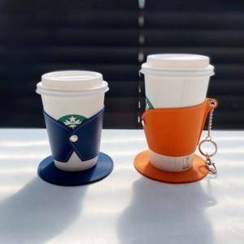

【상세/제작정보】

【인쇄/포장옵션】 | 불박 / OPP(비닐)

【공급단가】 | 수량 | 300~ | 500~ | 1,000~ | 3,000~ | 5,000~
*VAT별도 | S | 2,800원 | 2,700원 | 2,600원 | 2,500원 | 2,400원
 | M | 2,940원 | 2,830원 | 2,730원 | 2,620원 | 2,520원

【상품 URL】 | https://easy1.co.kr:443/src/goods_detail.php?gdno=18174

